PSICOLOGICA
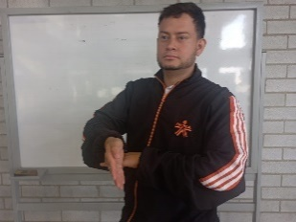 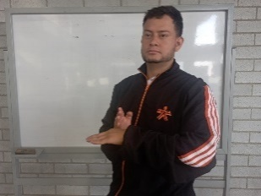 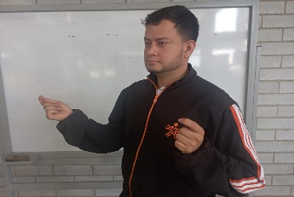 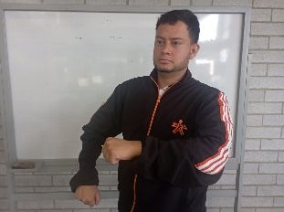 LISTADO MEDIOS Y METODOS (futbol competitivo)
 |  |  | 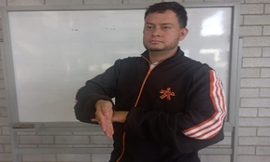  MEDIO |  METODO
PSICOLOGICA | EL JUEGO | PENSAMIENTO TACTICO | Sistema de juego | Guiado / Analitico
 |  | CONCENTRACION Y DISTRIBUCION DE LA ATENCIÓN | Situaciones de juego
 |  | COORDINACIÓN PSICOMOTRIZ | Ejercicios generales
 |  | EMPATIA GRUPAL | Dinamicas Grupales
 |  | CONTROL EMOCIONAL | Situaciones de alteracion
 |  | CONTROL DE LA ANSIEDAD | Manejo de situaciones
 | EL ENTRENADOR | REFUERZOS POSITIVOS | Recompensas y felicitaciones
 |  | REFUERZOS NEGATIVOS | Auto critica
 |  | REFUERZO TACTICO | Recordar sistemas de juego
 |  | CHARLAS MOTIVACIONALES | Animar el grupo
 | 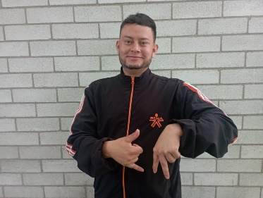 EL JUGADOR | AMOR PROPIO | Trabajos de aceptación
 |  | RESPONSABILIDAD DE ENTRENAMIENTO | Tareas y deberes
 |  | VIDA SANA | Alimentacion y beneficios
 |  | CALMA EN LA ACCIÓN | Manejo de situaciones de enfado
 |  | AUTO CONFIANZA | Tareas de seguridad
 |  | CREATIVIDAD | Solución de problemas dinamicos
 |  | AUTO CONTROL | Tranquilidad y manejo
 | 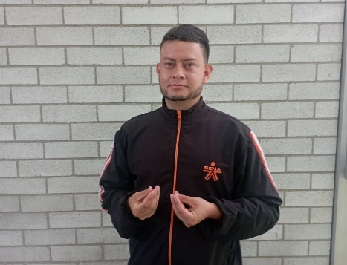 EL EQUIPO | UNION | Dinamicas grupales
 |  | EMPATIA | Ejercicios colaborativos grupales
 |  | SINCRONIZACIÓN | El equipo se ve unido
 |  | OBJETIVOS | Tener claro las metas y logros

